몰아치는 연무
[스킬 1] 몰아치는 연무

기획 의도 |  |  | 하나의 대상(가장 강력한 적, 대처가 힘든 적 등)을 약화시키는 스킬입니다.
스킬 설명 |  |  | 적 대상을 1회 타격한 후 기절시킵니다. 기절에 면역인 대상에게는 명중률 감소 효과를 부여합니다.
데이터
스킬 id |  |  | 10002 |  | 스킬 이름 |  |  | 몰아치는 연무 |  |  |  | 재사용 대기 시간 |  | 2턴 |  | 속성 |  | 물 속성
캐릭터 코드 |  |  | 100 |  | 아이콘 리소스 |  |  | da_skill_2_icon.png |  |  |  | 모션 |  | da_skill_2_anim |  | 이펙트 1 |  | da_skill_2_vfx_0
이펙트 2 |  |  | da_skill_2_vfx_1

스킬 연출 (30 fps 기준)
총 45 frame
frame |  | 0 |  |  |  |  | 30 |  |  |  |  | 45
모션 |  | 모션 1 (12 frame) |  | 모션 2 (24 frame) |  |  |  |  | 모션 3 (9 frame)
이펙트 |  |  |  |  |  | 이펙트 1 |  |  |  | 이펙트 2
타격 |  |  |  |  |  |  | 1
버프/디버프 |  |  |  |  |  |  | 2 |  |  |  | 3

 | 모션 1 | 곰방대를 어깨에 걸친 상태에서 몸을 살짝 숙이면서 미끄러지듯 앞으로 이동합니다. |  |  |  |  |  |  |  | 모션2 |  | 곰방대를 오른손으로 쥐고, 양팔을 크게 휘둘러 올려 칩니다.
 |  |  |  |  |  |  |  |  |  | 이펙트 1 |  | 올려칠 때 곰방대에서 연무가 뿜어져 나와 추진력이 되어줍니다.

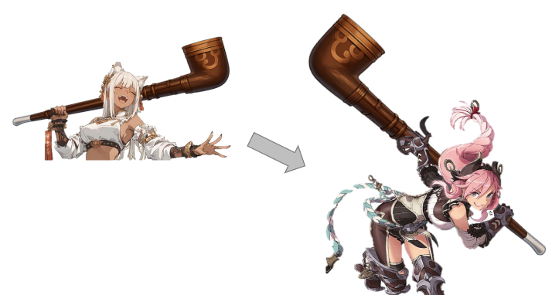
 |  |  |  |  |  |  |  |  |  |  |  |  |  | ◀ 팔 회전 예시

 |  |  |  |  |  |  |  |  |  |  |  |  |  |  |  |  | 타격 이펙트 ▶

 |  |  |  |  |  |  |  |  |  |  |  |  |  |  | 추진력이 되는 연무 예시 ▶

 |  | 모션 3 | 강한 추진력을 제어하지 못하여 팔이 뒤로 크게 젖혀지고 몸 전체가 살짝 들립니다.

 |  | 이펙트 2 | 기절 면역인 대상에게는 연무가 스며들어 명중률을 감소시킵니다.
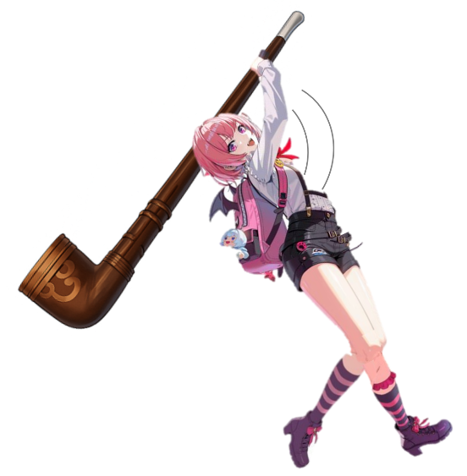

스킬 효과
효과 1 |  | 일반 피해 |  |  |  | 효과 2 | 기절 |  |  |  |  |  | 효과 3 | 명중률 감소
하나의 적 대상 |  |  |  |  |  | 공격에 적중된 적 대상 |  |  |  |  |  |  | 기절 면역인 적 대상
{dmg_1}의 피해로 1회 타격 |  |  |  |  |  | 1턴간 기절 |  |  |  |  |  |  | 2턴간 명중률 30% 감소

